Solicitud gráfica
 | Área: | Matemáticas |  |  | Fecha:
 | Grado: | 11
 | Título del tema: | Números Reales |  |  | ¿Cuaderno de estudio o recurso? | Recurso
 | Editor: | Cristhian Bello |  |  | Motor del recurso | M10B

 | Código guión o recurso: | MA_11_01_REC90 | ← Para determinar este código, visite la hoja de Ayuda
 |  |  |  |  | ESPECIFICACIÓN DE ARCHIVOS A ENTREGAR
Núm. | Archivo Shutterstock o ruta en web | Imagen para: | Tipo | Formato | Nombre imagen SMALL | Tamaño imagen SMALL | Nombre imagen ZOOM | Tamaño imagen ZOOM | Descripción | Observaciones
IMG01 | Ver observaciones | Recurso M10B | Ilustración | Horizontal | MA_11_01_REC90_IMG01.png | 273 x 51 px |  |  | 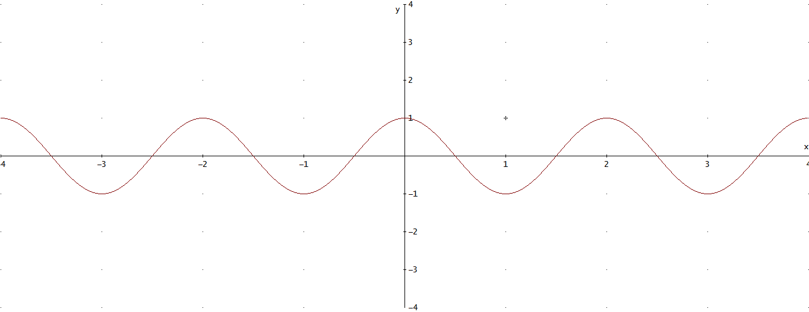 | Grafica de la funcion sin(x(pi)+(pi)/2), eliminar los parentesis del fraccionario y de pi.
IMG02 | Ver observaciones | Recurso M10B | Ilustración | Horizontal | MA_11_01_REC90_IMG02.png | 273 x 51 px |  |  |  | Grafica de la funcion -x^4+4
IMG03 | Ver observaciones | Recurso M10B | Ilustración | Horizontal | MA_11_01_REC90_IMG03.png | 273 x 51 px |  |  | 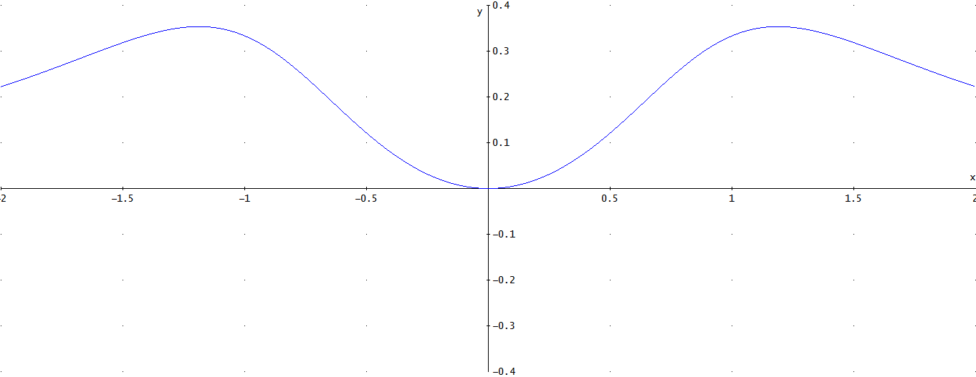 | Grafica de la funcion x^2/(x^4+2)
IMG04 | Ver observaciones | Recurso M10B | Ilustración | Horizontal | MA_11_01_REC90_IMG04.png | 273 x 51 px |  |  | 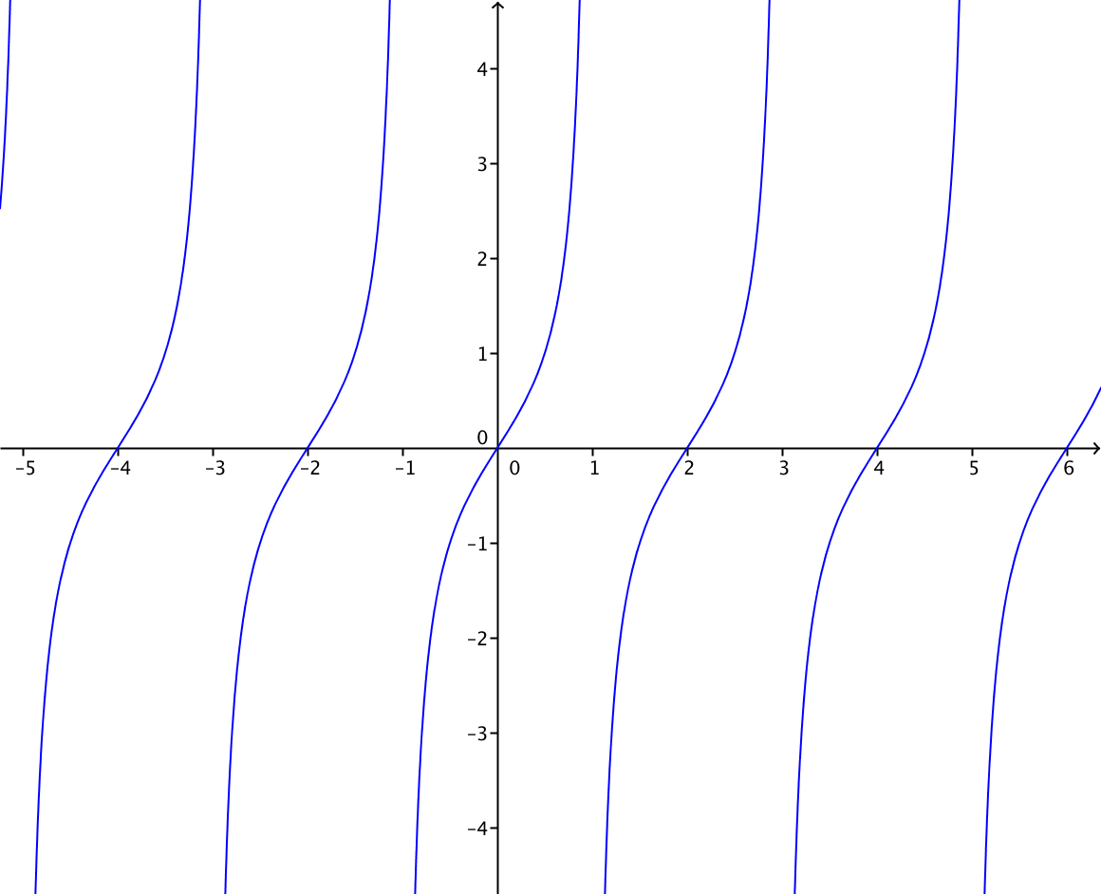 | Grafica de la funcion tan(x)
IMG05 | Ver observaciones | Recurso M10B | Ilustración | Horizontal | MA_11_01_REC90_IMG05.png | 273 x 51 px |  |  | 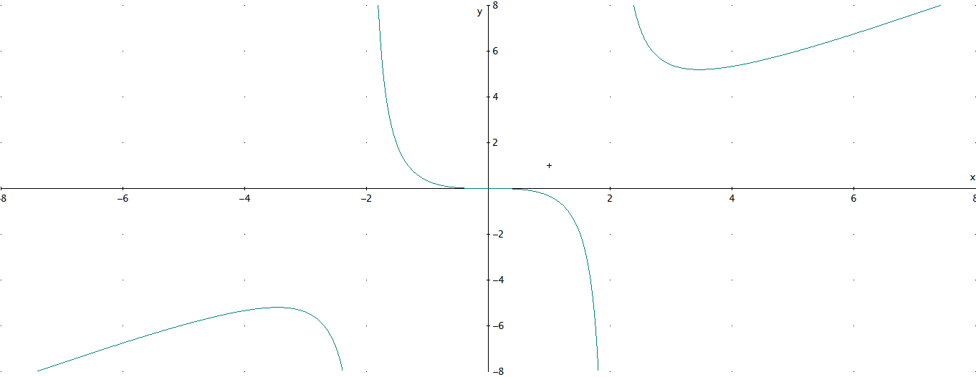 | Grafica de la funcion f(x)=x^3/(x^2-4)
IMG06 | Ver observaciones | Recurso M10B | Ilustración | Horizontal | MA_11_01_REC90_IMG06.png | 273 x 51 px |  |  | 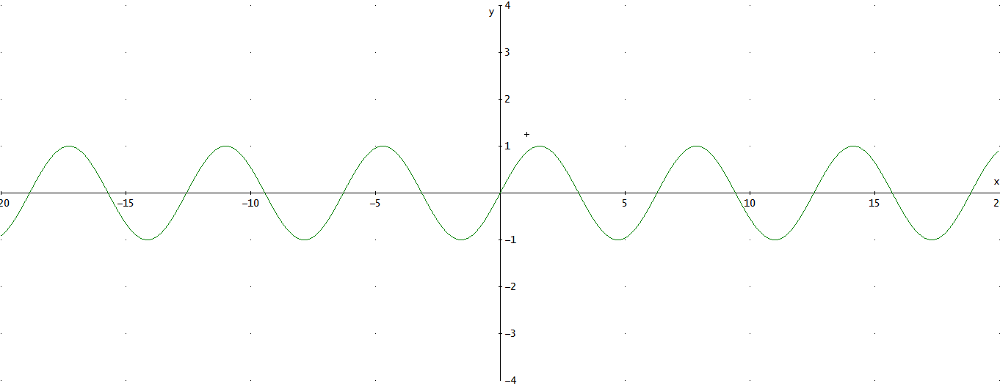 | Grafica de la funcion sen(X)
IMG07 | Ver observaciones | Recurso M10B | Ilustración | Horizontal | MA_11_01_REC90_IMG07.png | 273 x 51 px |  |  | 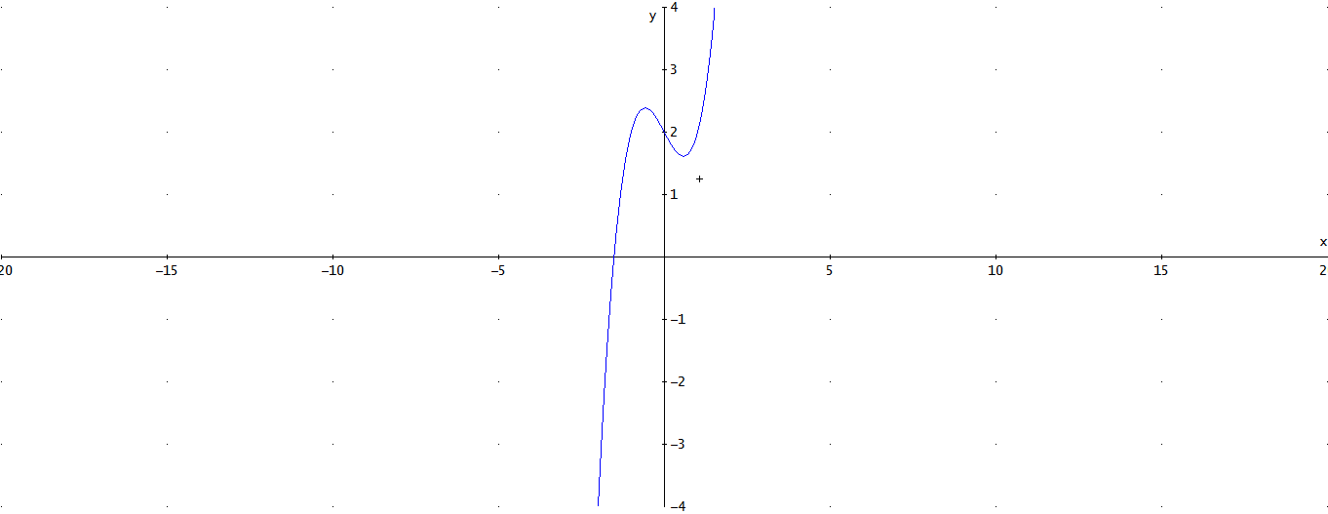 | Representacion grafica de la funcion f(x)=x^3-x+2
IMG08 | Ver observaciones | Recurso M10B | Ilustración | Horizontal | MA_11_01_REC90_IMG08.png | 273 x 51 px |  |  | 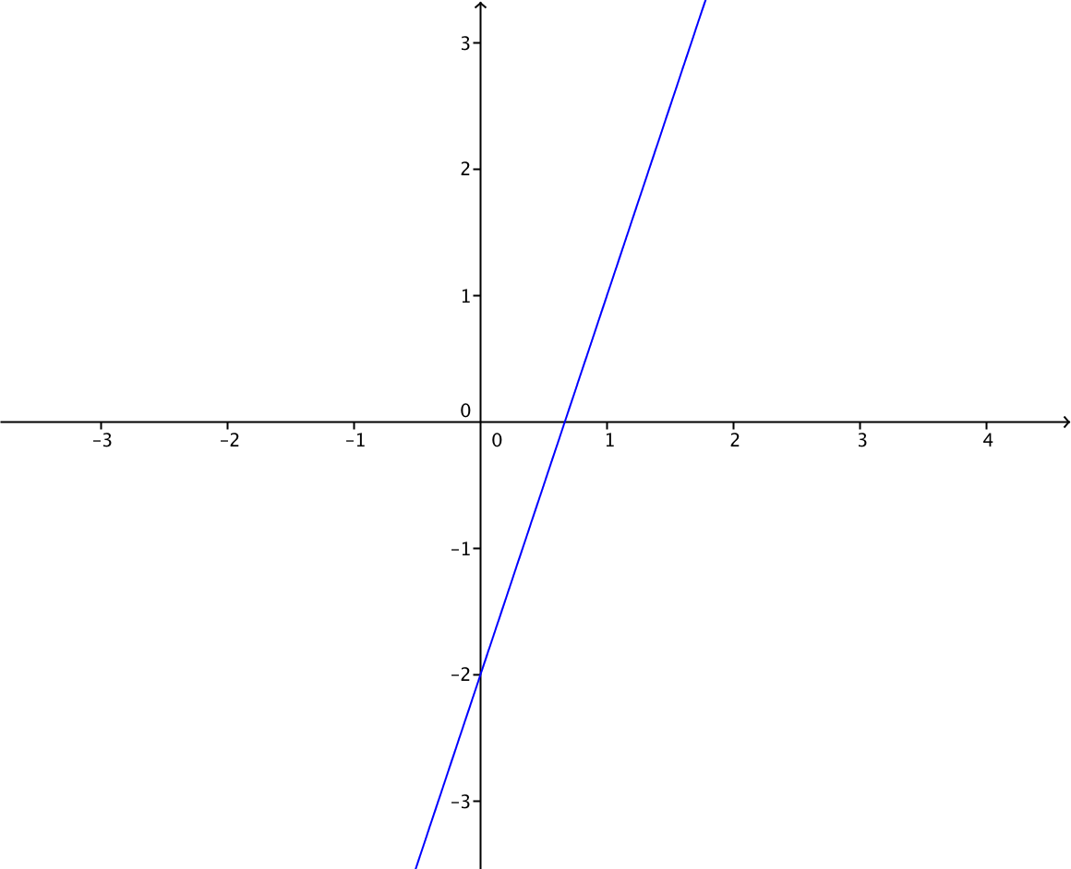 | Grafica de la funcion f(x)=3x-2
IMG09 | Ver observaciones | Recurso M10B | Ilustración | Horizontal | MA_11_01_REC90_IMG09.png | 273 x 51 px |  |  | 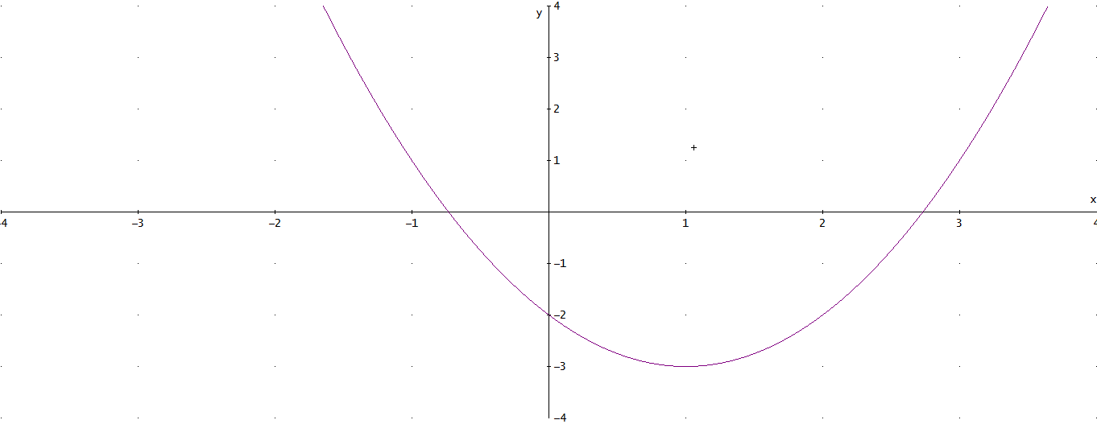 | Grafica de la funcion x^2-2x-2

